INGRESO DE DATOS

Bupa Global Latinoamérica
BUPA MAX
Región Cono Sur: Argentina, Chile, Paraguay, Uruguay

COTIZACIÓN DE SEGURO MÉDICO

INGRESE LOS DATOS DEL PROPUESTO ASEGURADO:

 | Nombre del Asegurado principal: | NOMBRE Y APELLIDO

 |  |  | Número de adultos en la póliza: | 1 | Número de hijos en la póliza: | 0

 |  |  | Edad del titular: | 18 | Edad de cónyuge: | 18

INGRESE EL NOMBRE DE LA AGENCIA ASESORA:

 | Nombre de la Agencia: | AGENCIA

COTIZAR
3. ESCOJA EL PRODUCTO PARA VISUALIZAR LA COTIZACION RESPECTIVA :

Bupa MAX
Bupa Global Latinoamérica
BUPA MAX
Región Cono Sur: Argentina, Chile, Paraguay, Uruguay

COTIZACION DE SEGURO MÉDICO

BENEFICIOS |  | Nombre del asegurado : | NOMBRE Y APELLIDO
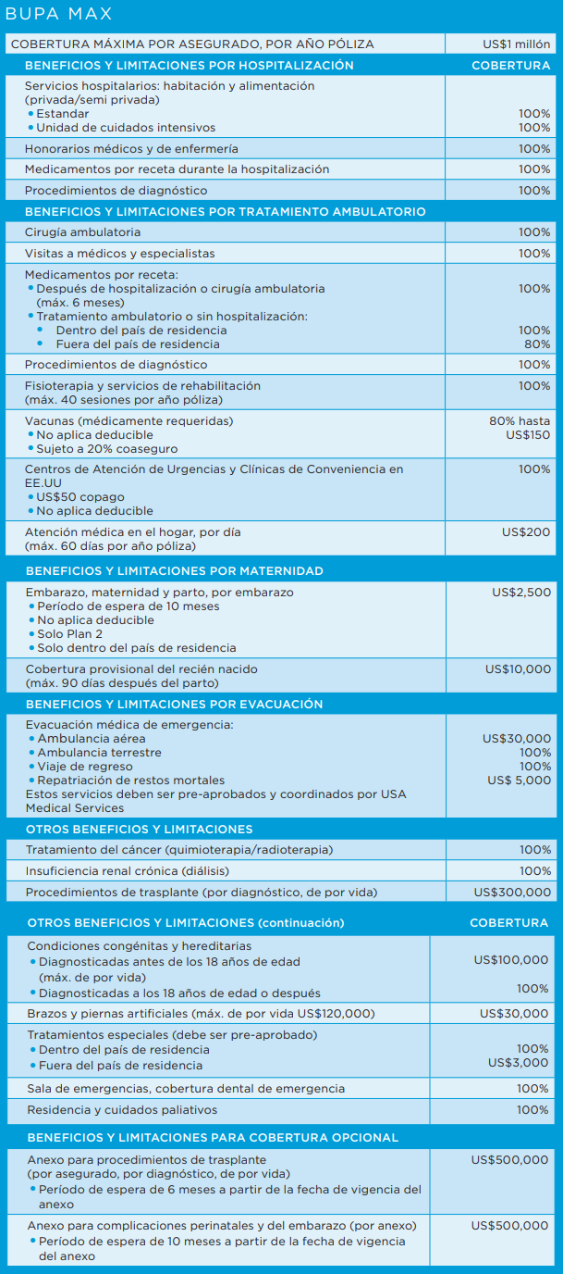
 |  | Broker / Agente : | AGENCIA

 |  |  |  | Número de adultos en la póliza: | 1 |  | Edad de Titular : | 18

 |  |  |  | Número hijos (menos 24 de años): | 0 |  | Edad de Cónyuge: | 18

 |  |  |  | Fecha de cotización: | 2023-01-24 12:01:17

 |  |  |  | TRUE |  | COMPLICACIONES DE MATERNIDAD

 |  |  |  | TRUE |  | TRASPLANTE DE ORGANOS

 | Deducibles |  |  | PLAN 2 | PLAN 3 | PLAN 4 | PLAN 5 | PLAN 6
 | Dentro o fuera del pais de residencia |  |  | $2,500.00 | $5,000.00 | $10,000.00 | $20,000.00 | $50,000.00

 | Tarifas Anuales
 | Prima de Titular : |  |  | $1,622.00 | $1,170.00 | $944.00 | $742.00 | $520.00
 | Prima de Cónyuge |  |  | $- | $- | $- | $- | $-
 | Primas Hijos : |  |  | $- | $- | $- | $- | $-
 | Prima Rider Complic. Maternidad |  |  | $225.00 | $225.00 | $225.00 | $225.00 | $225.00
 | Prima Rider Trasplante Organos |  |  | $300.00 | $300.00 | $300.00 | $300.00 | $300.00
 | TOTAL PRIMA NETA : |  |  | $2,147.00 | $1,695.00 | $1,469.00 | $1,267.00 | $1,045.00
 | Costo Administrativo Anual : |  |  | $75.00 | $75.00 | $75.00 | $75.00 | $75.00
 | GRAN TOTAL : |  |  | $2,222.00 | $1,770.00 | $1,544.00 | $1,342.00 | $1,120.00

 | Tarifas Semestrales
 | Prima de Titular : |  |  | $859.66 | $620.10 | $500.32 | $393.26 | $275.60
 | Prima de Cónyuge |  |  | $- | $- | $- | $- | $-
 | Primas Hijos : |  |  | $- | $- | $- | $- | $-
 | Prima Rider Complic. Maternidad |  |  | $119.25 | $119.25 | $119.25 | $119.25 | $119.25
 | Prima Rider Trasplante Organos |  |  | $159.00 | $159.00 | $159.00 | $159.00 | $159.00
 | TOTAL PRIMA NETA : |  |  | $1,137.91 | $898.35 | $778.57 | $671.51 | $553.85
 | Costo Administrativo Anual : |  |  | $75.00 | $75.00 | $75.00 | $75.00 | $75.00
 | GRAN TOTAL (1ra Cuota) : |  |  | $1,212.91 | $973.35 | $853.57 | $746.51 | $628.85
 | GRAN TOTAL (2da Cuota) : |  |  | $1,137.91 | $898.35 | $778.57 | $671.51 | $553.85
 | Tarifas en US $ - Válidas desde 01 Enero 2023
 | Este presupuesto solamente tiene carácter informativo y en ningún momento expresa compromiso legal para suministrarle cobertura de seguro. La emisión de una póliza de seguro Bupa está sujeta a todas las evaluaciones de riesgo por parte de Bupa y a la recepción de todos los pagos de prima requeridos.

